Sheet0
Key | Name | Status | Precondition | Objective | Folder | Priority | Component | Labels | Owner | Estimated Time | Coverage (Issues) | Coverage (Pages) | Test Script (Step-by-Step) - Step | Test Script (Step-by-Step) - Test Data | Test Script (Step-by-Step) - Expected Result | Test Script (Plain Text) | Test Script (BDD)
GQ-T1 | Cliente sem cadastro deseja criar conta | Draft |  | Verificar funcionalidade de login |  | Normal |  |  | 608b29bbf5582400702f388c |  |  |  |  |  |  |  | Given que o cliente esteja na tela de login And Não esteja cadastrado no sistema, When clicar em 'criar conta" Then Seja redirecionado para a tela de criação de nova conta
GQ-T3 | Cliente sem cadastro tenta fazer login | Draft |  | Verificar se é possivel qualquer pessoa logar no sistema |  | Normal |  |  | 608b29bbf5582400702f388c |  |  |  |  |  |  |  | Given que o cliente esteja na tela de login And adicione um “username” não cadastrado e quando clicar em “login” Then uma mensagem surgirá avisando que a conta não existe
GQ-T4 | Cliente digita Username incorreto | Draft |  | Verificar se o cliente consegue verificar senha |  | Normal |  |  | 608b29bbf5582400702f388c |  |  |  | Dado que o cliente esteja na tela de login | O cliente digita o username incorreto | Uma mensagem de erro é exibida informando que precisa fornecer um usuário correto
GQ-T5 | Cliente insere email incorreto na redefinição de senha | Draft |  | Verificar se o cliente adicionou o email correto na tela de redefinição de senha, para que então o link para redefinição seja enviado |  | Normal |  |  | 608b29bbf5582400702f388c |  |  |  | Dado que o cliente esteja na tela de redefinição | Cliente adiciona um email errado | Então uma mensagem surgirá avisando que o email adicionado está incorreto

CASO DE TESTE COM BDD
 | 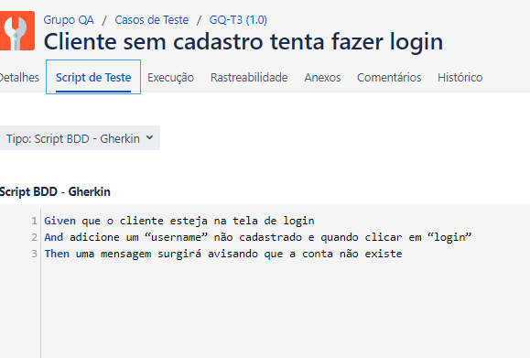 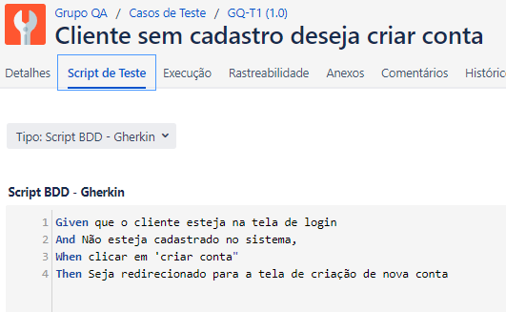

CASO DE TESTE COM STEP BE STEEP

